Hoja1
Reporte de Bugs
ID Bugs | 1
Usuario | Jorge Rodriguez | Area | SonarIU
Estado | En proceso | Iteracion | Suma
Descripcion |  | Deteccion
Pasos de reproduccion: Se ingresa a SoapIu en la seccion de suma y se ingrea un valor de dato mayor al tipo long de mas de 10 digitos |  | Disciplina de inyeccion | Desarrollo
 |  | Disciplina de Deteccion | Testing
 |  | Categoria | Funcionalidad
Evidencia |  | Tipo de Deteccion | Error

 |  | Detalles
 |  | Prioridad | 2
 |  | Probabilidad | 2 Medium

Reporte de Bugs
ID Bugs | 2
Usuario | Jorge Rodriguez | Area | Mercadolibre
Estado | En proceso | Iteracion | Modulo de compras Sprint 5
Descripcion | Toma de un producto por dos usuarios | Deteccion
Pasos de reproduccion: Entrando por mercadolibre y dos personas haciendo la compra del mismo producto a la vez, va a hacerlo asi no tenga inventario. |  | Disciplina de inyeccion | Desarrollo
 |  | Disciplina de Deteccion | Testing
 |  | Categoria | Funcionalidad
Evidencia |  | Tipo de Deteccion | Error
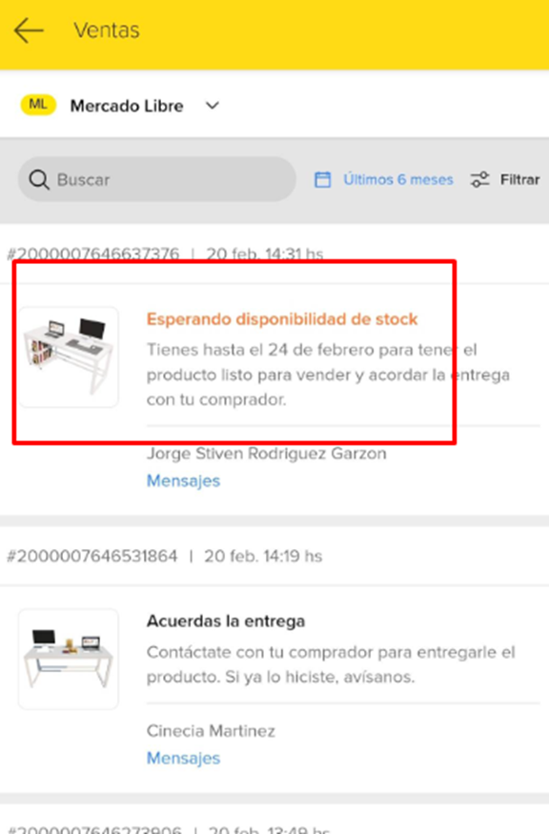
Imagen
 |  | Detalles
 |  | Prioridad | 5
 |  | Probabilidad | 3 Medium

Reporte de Bugs
ID Bugs | 3
Usuario | Jorge Rodriguez | Area | SonarIU
Estado | En proceso | Iteracion | Division
Descripcion |  | Deteccion
Pasos de reproduccion: Se ingresa a SoapIu en la seccion de suma y se ingrea un valor de dato mayor al tipo long de mas de 10 digitos |  | Disciplina de inyeccion | Desarrollo
 |  | Disciplina de Deteccion | Testing
 |  | Categoria | Funcionalidad
Evidencia |  | Tipo de Deteccion | Error

 |  | Detalles
 |  | Prioridad | 4
 |  | Probabilidad | 3 Medium

Reporte de Bugs
ID Bugs | 4
Usuario | Jorge Rodriguez | Area | SonarIU
Estado | En proceso | Iteracion | Suma
Descripcion |  | Deteccion
Pasos de reproduccion: Se ingresa a SoapIu en la seccion de suma y se ingrea un valor de dato mayor al tipo long de mas de 10 digitos |  | Disciplina de inyeccion | Desarrollo
 |  | Disciplina de Deteccion | Testing
 |  | Categoria | Funcionalidad
Evidencia |  | Tipo de Deteccion | Error

 |  | Detalles
 |  | Prioridad | 5
 |  | Probabilidad | 2 Medium

